LIBRO DIARI
LIBRO DIARIO
FECHA | FACTURA | TIPO ENT | COD ENTI | DETALLE | DEBE | HABER | CTA | SALDO | IMPUTACION | ASIENTO | 100 | ACTIVO
2019-11-20 | ORIGINAL | PR | 1 | CERVEZAS | 4132.23 |  | 105 | 4132.23 | COMPRA | 1153 | 101 | ACTIVO CORRIENTE
2019-11-20 | ORIGINAL | PR | 1 | CERVEZAS |  | 5000.00 | 102 | -5000.00 | COMPRA | 1153 | 102 | Caja Central
2019-11-20 | ORIGINAL | PR | 1 | CERVEZAS | 867.77 |  | 204 | 867.77 | COMPRA | 1153 | 103 | Transferencias
2019-11-21 | DUPLICADO | CL | 4 | VINO TITO |  | 85.71 |  | -85.71 | VENTA | 1154 | 104 | Tarjetas
2019-11-21 | DUPLICADO | CL | 4 | VINO TITO | 120.00 |  | 102 | 120.00 | VENTA | 1154 | 105 | MERCADERIA DE REVENTA
2019-11-21 | DUPLICADO | CL | 4 | VINO TITO |  | 34.29 | 203 | -34.29 | VENTA | 1154 | 106 | BIENES DE USO
 |  |  |  |  |  |  |  | 0.00 |  | 1155 | 107 | EQUIPOS DE COMPUTACION
 |  |  |  |  |  |  |  | 0.00 |  | 1155 | 108 | INSTALACIONES
 |  |  |  |  |  |  |  | 0.00 |  |  | 200 | PASIVO
 |  |  |  |  |  |  |  | 0.00 |  |  | 201 | CUENTAS POR PAGAR
 |  |  |  |  |  |  |  | 0.00 |  |  | 202 | PROVEEDORES
 |  |  |  |  |  |  |  | 0.00 |  |  | 203 | IVA Debito Fiscal
 |  |  |  |  | 5120.00 | 5120.00 |  | 0.00 |  |  | 204 | IVA Credito Fiscal
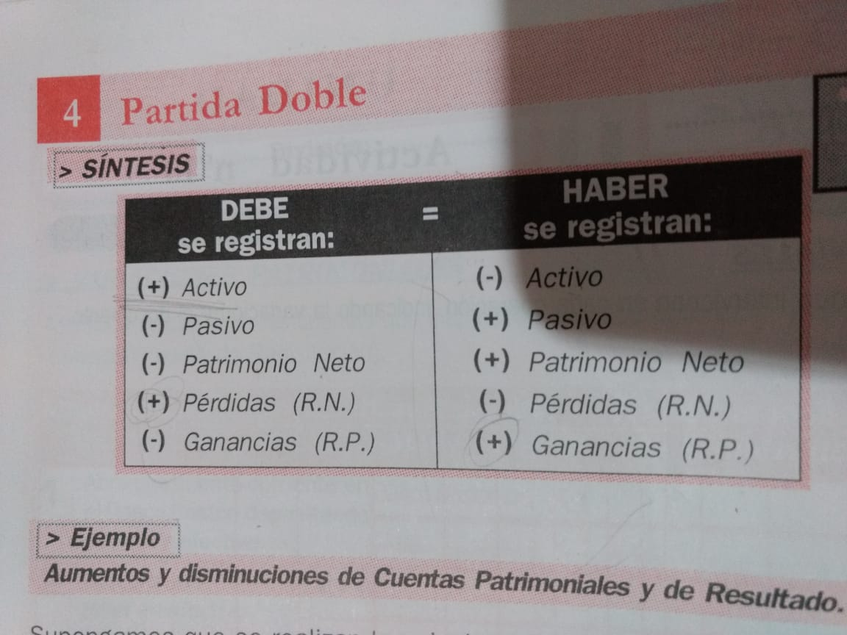
 |  |  |  |  |  |  |  |  |  |  | 205 | IVA Saldo a favor
 |  |  |  |  |  |  |  |  |  |  | 206 | IVA a pagar
 |  |  |  |  |  |  |  |  |  |  | 208 | Impuesto a los Ingresos Brutos
 |  |  |  |  |  |  |  |  |  |  | 209 | Impuesto a las Ganancias
 |  |  |  |  |  |  |  |  |  |  | 210 | PASIVO NO CORRIENTE
 |  |  |  |  |  |  |  |  |  |  | 300 | PATRIMONIO NETO
 |  |  |  |  |  |  |  |  |  |  | 301 | APORTE DE LOS PROPIETARIOS
 |  |  |  |  |  |  |  |  |  |  | 302 | CAPITAL SOCIAL
 |  |  |  |  |  |  |  |  |  |  | 303 | RESULTADOS ACUMULADOS
 |  |  |  |  |  |  |  |  |  |  | 304 | Resultado del ejercicio
 |  |  |  |  |  |  |  |  |  |  | 305 | A.R.E.A.
 |  |  |  |  |  |  |  |  |  |  | 400 | INGRESOS Resultados Positivos
 |  |  |  |  |  |  |  |  |  |  | 401 | VENTAS
 |  |  |  |  |  |  |  |  |  |  | 402 | OTROS INGRESOS (descuentos)
 |  |  |  |  |  |  |  |  |  |  | 403 | Utilidad Venta Bienes de Uso
 |  |  |  |  |  |  |  |  |  |  | 500 | GASTOS (Resultados Negativos)
 |  |  |  |  |  |  |  |  |  |  | 501 | COSTO DE VENTAS
 |  |  |  |  |  |  |  |  |  |  | 502 | Alquileres y expensas
 |  |  |  |  |  |  |  |  |  |  | 503 | Servicios eléctricos
 |  |  |  |  |  |  |  |  |  |  | 506 | Seguros
 |  |  |  |  |  |  |  |  |  |  | 507 | Librería y papelería
 |  |  |  |  |  |  |  |  |  |  | 508 | Honorarios profesionales
 |  |  |  |  |  |  |  |  |  |  | 509 | Telefonía
 |  |  |  |  |  |  |  |  |  |  | 513 | Hosting Página Web
 |  |  |  |  |  |  |  |  |  |  | 515 | Impuesto a las Ganancias
 |  |  |  |  |  |  |  |  |  |  | 516 | Impuesto a los Ingresos Brutos

